Ожидаемый результат
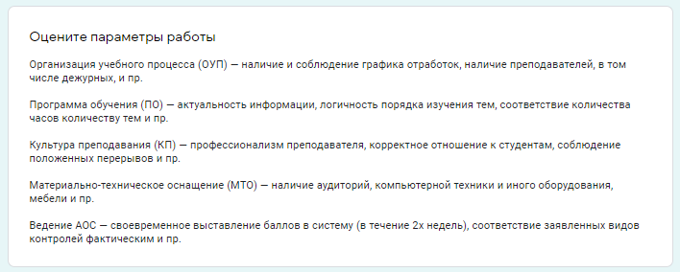
Курс | Специальность | Дисциплина | ОУП | ПО | КП | МТО | АОС
2 | Лечебное дело | Физиология | 35% | 5% | 40% | 31% | 49%
2 | Лечебное дело | Биоэтика | 56% | 89% | 0% | 52% | 0%
2 | Лечебное дело | Гистология | 13% | 0% | 70% | 1% | 99%

